상품제안서
에코라이프 라지 하드 스톰 우산 롱 슬리브 2단 골프 우산 | 상품코드: F26149

 |  |  |  |  |  |  | 02-412-0044 | www.easy1.co.kr
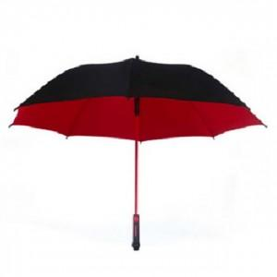

【상세/제작정보】

【인쇄/포장옵션】 | 실크 / 포장불가능

【공급단가】 | 수량 | 50~ | 100~ | 500~ | 1,000~ | 2,000~
*VAT별도 | 단가 | 17,620원 | 17,340원 | 16,920원 | 16,490원 | 16,210원

【상품 URL】 | http://www.easy1.co.kr/src/goods_detail.php?gdno=26149

